Empresarial
Análise break-even
 |  | custo_financiamento |  |  | receitas_tvde
estimativa_valor_aquisição | mva | 40,000 | estimativa_dias_ano | mda | 300
estimativa_valor_renda_mes | mvrm | 600 | estimativa_km_dia | mkd | 350
estimativa_custo_financiamento_ano | mvci | 7,200 | estimativa_km_ano | mka | 105,000
 |  |  | estimativa_viagens_dia | mvd | 90
 |  | custos_fixos | estimativa_viagens_ano | mva | 27,000
estimativa_valor_seguros_ano | mvsa | 2,500 | estimativa_km_viagem | mkv | 3.89
estimativa_valor_licenças_ano | mvla | 1,000 | estimativa_km_indiretos | mki | 100%
estimativa_custos_fixos_ano | mcf | 3,500 | estimativa_km_recolha | mkr | 3.89
 |  |  | estimativa_valor_km | mvk | 0.800
 |  | custos_diretos | estimativa_outros_valores | mov | 0.000
estimativa_pneus_km | mpk | 24,000 | estimativa_valor_recebido_viagem | mvrv | 3.11
estimativa_revisão_km | mrk | 15,000 | estimativa_valor_faturação_ano | mqa | 84,000
estimativa_valor_pneus | mvp | 480 | estimativa_comissão_plataforma | mcp | 25%
estimativa_valor_revisão | mvr | 110 | estimativa_comissão_condutor | mcc | 50%
estimativa_pneus_ano | mpa | 4 | estimativa_valor_comissão_plataforma | mvcp | 21,000
estimativa_revisões_ano | mra | 7 | estimativa_valor_comissão_condutor | mvcc | 31,500 |  | x
estimativa_valor_penus_ano | mvpa | 2,100 | estimativa_valor_pós_comissões | mvpc | 31,500 |  | 0.6 | 0.7 | 0.8 | 0.9 | 1 | 1.1 | 1.2 | 1.3 | 1.4
estimativa_valor_revisões_ano | mvra | 770 | estimativa_impostos | mt | 15% | custo | 12,422 | 12,709 | 12,996 | 13,283 | 13,570 | 13,857 | 14,144 | 14,431 | 14,718
 |  |  | estimativa_valor_impostos | mvt | 12,600 | receita | 11,340 | 13,230 | 15,120 | 17,010 | 18,900 | 20,790 | 22,680 | 24,570 | 26,460
estimativa_litros_combustível_cem | mlc | 6 | estimativa_receitas_tvde | mvpt | 18,900 | lucro | -1,082 | 521 | 2,124 | 3,727 | 5,330 | 6,933 | 8,536 | 10,139 | 11,742
estimativa_valor_litro_combustível | mvl | 2
estimativa_litros_combustível_ano | mla | 6,300 | estimativa_receitas_viagem | mrv | 0.700
estimativa_valor_combustível_ano | mvca | 11,340
estimativa_comissão_combustível | mcc | 0% |  |  | custos_por_viagem
estimativa_valor_comissão_combustível | mvcc | 0 | estimativa_custos_investimento_viagem | mciv | 0.267
 |  |  | estimativa_custo_fixos_viagem | mcfv | 0.130
estimativa_custos_diretos | mcd | 2,870 | estimativa_custos_diretos_viagem | mcdv | 0.106
 |  |  | estimativa_valor_combustível_viagem | mvcv | 0.420
 |  |  | estimativa_custos_viagem | mcv | 0.923

Pessoal
 |  | custos_fixos |  |  | receitas_tvde
estimativa_imobiliário | eci | 620 | estimativa_dias_ano | mda | 300
estimativa_seguros | ecs | 45 | estimativa_km_dia | mkd | 200

numero_meses_cf | nmcf | 12 | estimativa_km_ano | mka | 60,000
estimativa_custos_fixos | ecf | 7,980 | estimativa_consumo | ec

 |  | custos_varáveis
estimativa_utilities | ecu | 104 | estimativa_viagens_dia | mvd | 30
estimativa_comunicações | ecc | 95 | estimativa_viagens_ano | mva | 9,000
estimativa_créditos | erc | 150 | estimativa_valor_faturação_viagem | mvrv | 3.00
Análise break-even
estimativa_domésticos | ecd | 500 | estimativa_valor_faturação_ano | mqa | 27,000
 |  |  | estimativa_comissão_abastecimento | mca | 10%
numero_meses_cv |  | 12 | estimativa_comissão_operador | com | 50%
estimativa_custos_variáveis | ecv | 10,188 | estimativa_valor_comissão_abastecimento | mvca | -2,700
 |  |  | estimativa_valor_comissão_operador | mvco | -13,500
 |  | custos_indiretos
estimativa_poupança | mrh | 330 | estimativa_receitas_tvde | mvpiv | 10,800

numero_meses | nmci | 12
estimativa_custos_indiretos | eci | 3,960

 |  | custos_diretos
estimativa_rendas_iss | com | 150

numero_meses | nmcd | 12
estimativa_custos_diretos | ecd | 1,800

estimativa_custos | ect | 23,928

estimativa_custos_mês |  | 1,994
estimativa_custos_semana |  | 460
 |  |  |  |  |  |  | x
 |  |  |  |  |  |  | 0.6 | 0.7 | 0.8 | 0.9 | 1 | 1.1 | 1.2 | 1.3 | 1.4
 |  |  |  |  |  | custo | 14,357 | 16,750 | 19,142 | 21,535 | 23,928 | 26,321 | 28,714 | 31,106 | 33,499
 |  |  |  |  |  | receita | 6,480 | 7,560 | 8,640 | 9,720 | 10,800 | 11,880 | 12,960 | 14,040 | 15,120
 |  |  |  |  |  | lucro | -7,877 | -9,190 | -10,502 | -11,815 | -13,128 | -14,441 | -15,754 | -17,066 | -18,379

Folha2
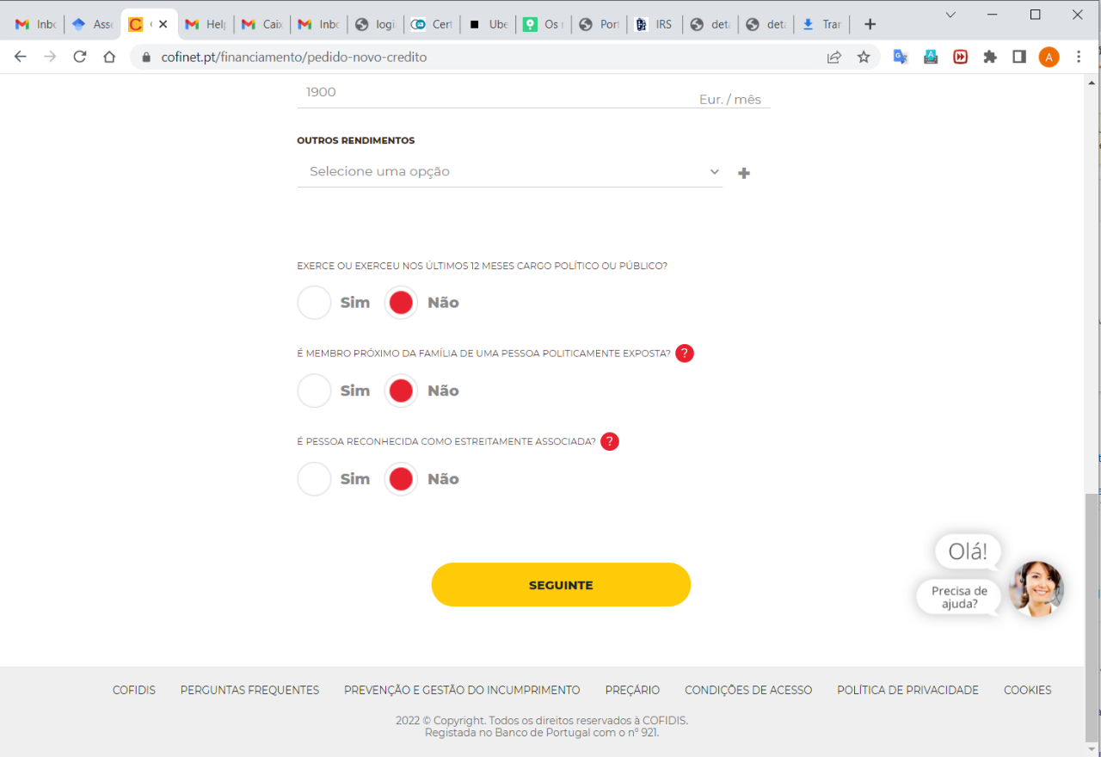
R(x) = viagens x receita estimada por viagem
C(x) = viagens x custo estimado por viagem + custos marginais
P(x) = R(x) - C(x)

Estimativa de número médio de viagens por dia | 30

Estimativa da distância média percorrida por viagem | 8.6

Estimativa de receita média por viagem | 3.8

Custo estimado por viagem

